2.pivot vc
Count of ชื่อโครงการ / การดำเนินงาน | Column Labels
Row Labels | 2561 | 2562 | 2563 | 2564 | 2565 | (blank) | Grand Total
180101V01 | 3 | 3 | 14 | 16 | 6 |  | 42
180101F0101 |  | 2 | 12 | 14 | 6 |  | 34
180101F0102 |  |  | 1 |  |  |  | 1
180101F0103 | 1 |  |  |  |  |  | 1
180101F0104
180101F0105 | 2 |  |  | 2 |  |  | 4
180101F0106 |  | 1 | 1 |  |  |  | 2
180101F0107
180101V02 | 15 | 24 | 33 | 24 | 12 |  | 108
180101F0201 | 5 | 3 | 10 | 5 | 4 |  | 27
180101F0202
180101F0203 |  | 1 | 1 |  |  |  | 2
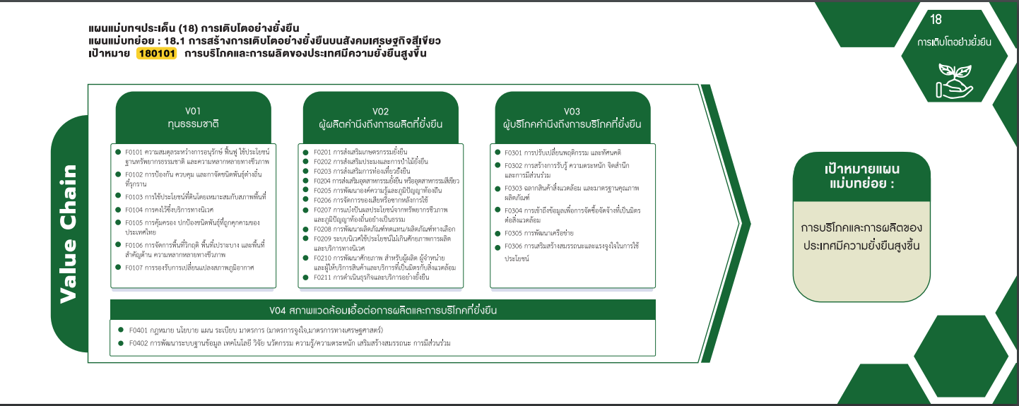
180101F0204 | 2 | 5 | 6 | 17 | 6 |  | 36
180101F0205 |  | 1 | 2 |  |  |  | 3
180101F0206 | 1 |  | 3 |  | 1 |  | 5
180101F0207 |  |  | 1 | 1 |  |  | 2
180101F0208 |  | 1 |  |  |  |  | 1
180101F0209 |  | 1 |  |  | 1 |  | 2
180101F0210 | 7 | 11 | 10 | 1 |  |  | 29
180101F0211 |  | 1 |  |  |  |  | 1
180101V03 | 1 | 7 | 13 | 2 | 6 |  | 29
180101F0301 |  |  | 2 |  | 1 |  | 3
180101F0302 |  | 5 | 7 | 2 | 4 |  | 18
180101F0303 |  |  | 1 |  |  |  | 1
180101F0304 | 1 | 1 | 2 |  |  |  | 4
27 โครงการ
3 โครงการ
180101F0305 |  | 1 | 1 |  | 1 |  | 3
34 โครงการ
2 โครงการ
0 โครงการ
180101V04 | 15 | 12 | 21 | 33 | 6 |  | 87
18 โครงการ
180101F0401 | 1 | 2 | 6 | 9 | 1 |  | 19
1 โครงการ
36 โครงการ
3 โครงการ
180101F0402 | 14 | 10 | 15 | 24 | 5 |  | 68
5 โครงการ
1 โครงการ
(blank)
0 โครงการ
1 โครงการ
(blank)
2 โครงการ
4 โครงการ
Grand Total | 34 | 46 | 81 | 75 | 30 |  | 266
4 โครงการ
1 โครงการ
3 โครงการ

2 โครงการ
2 โครงการ
29 โครงการ
0 โครงการ

0 โครงการ
1 โครงการ
29 โครงการ
42 โครงการ
108 โครงการ

87 โครงการ

19 โครงการ
68 โครงการ

